Test Case
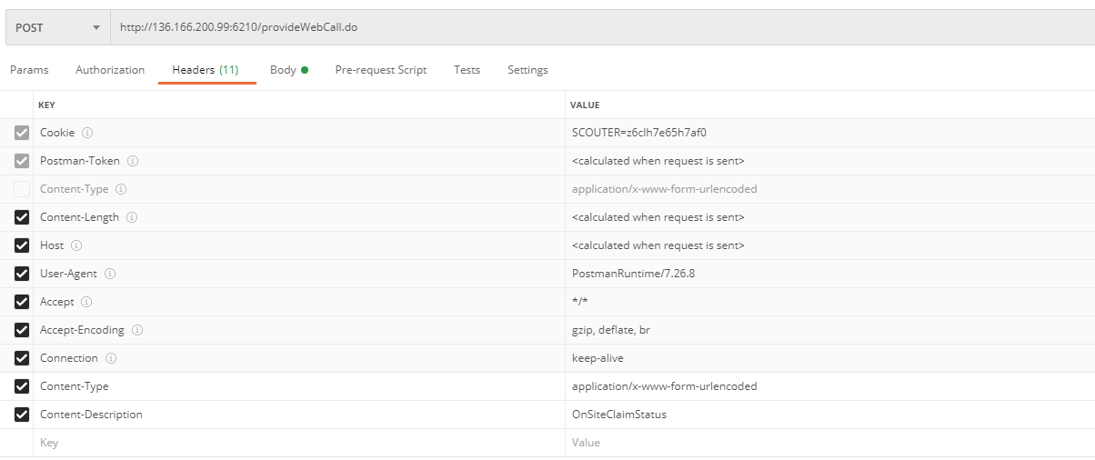



문서변경이력
Pilot 단계의 Needs에 의해 추가
Pilot 단계의 Needs에 의해 추가
 |  | 문서 변경 이력

버전 | 변경 일자 | 변경 내역 | 승인자 | 비고
1.0 | 2020.12.06 | 최초작성

